PageRank iteracion
Simulador PageRank

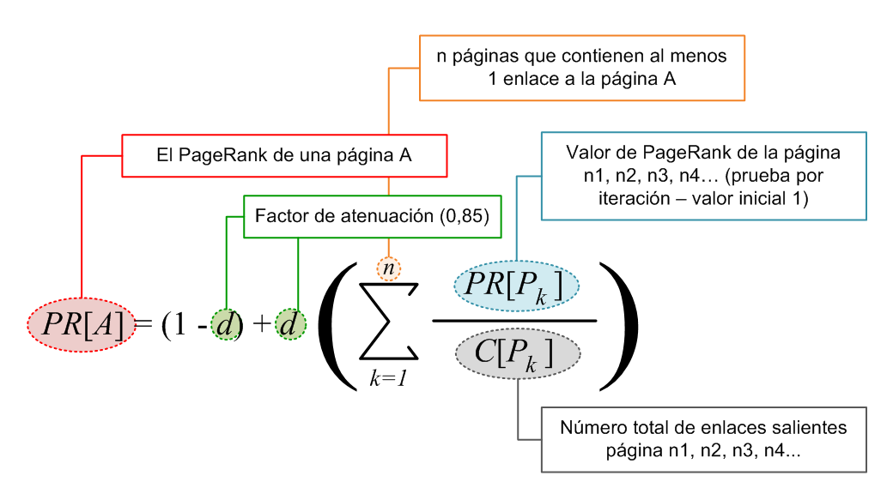
 | El simulador de PageRank está compuesto por dos hojas excel que contienen el método de PageRank por iteración y el método estándar de PageRank para una página web determinada.

 | Para modificar los resultados obtenidos en el ejemplo inicial de PageRank, modificar sólo aquellas celdas sombreadas en color verde. Esto es el factor de atenuación, el valor inicial por defecto de la iteración y la distribución de enlaces de la red de páginas web "A-J"

 | PageRank es una marca de Google inc. El objetivo de este simulador es puramente académico.

 |  |  |  | Prof. Manuel Blázquez Ochando

 | Factor de atenuación | 0.85

Cálculo de PageRank

Páginas | Valor inicial por defecto de la iteración | PageRank por Iteraciones
 |  | 1 | 2 | 3 | 4 | 5 | 6 | 7 | 8 | 9 | 10
A | 1 | 0.235000000 | 0.169975000 | 0.164447875 | 0.163978069 | 0.163938136 | 0.163934742 | 0.163934453 | 0.163934429 | 0.163934426 | 0.163934426
B | 1 | 0.329444444 | 0.201089198 | 0.183439633 | 0.181302924 | 0.181061190 | 0.181034965 | 0.181032200 | 0.181031914 | 0.181031885 | 0.181031882
C | 1 | 0.435694444 | 0.247381732 | 0.209723942 | 0.203586092 | 0.202692212 | 0.202571013 | 0.202555370 | 0.202553422 | 0.202553186 | 0.202553158
D | 1 | 0.557123016 | 0.315032384 | 0.247977874 | 0.233697691 | 0.231069789 | 0.230629487 | 0.230560379 | 0.230550040 | 0.230548548 | 0.230548339
E | 1 | 0.698789683 | 0.414027589 | 0.306631782 | 0.277137194 | 0.270330891 | 0.268926363 | 0.268658280 | 0.268609963 | 0.268601626 | 0.268600236
F | 1 | 0.868789683 | 0.561721835 | 0.402124494 | 0.345498358 | 0.329065612 | 0.324867517 | 0.323885758 | 0.323670541 | 0.323625618 | 0.323616591
G | 1 | 1.081289683 | 0.791495893 | 0.570317372 | 0.466690799 | 0.428237407 | 0.415867966 | 0.412257701 | 0.411275303 | 0.411021620 | 0.410958685
H | 1 | 1.364623016 | 1.178139081 | 0.904123444 | 0.722859109 | 0.633047488 | 0.595231421 | 0.580906604 | 0.575865507 | 0.574183514 | 0.573644014
I | 1 | 1.789623016 | 1.938728862 | 1.728083211 | 1.457294473 | 1.252397639 | 1.127500418 | 1.060094281 | 1.026405577 | 1.010405884 | 1.003066515
J | 1 | 2.639623016 | 4.182408426 | 5.283130373 | 5.947955290 | 6.308159636 | 6.489436108 | 6.576114973 | 6.616103304 | 6.634093693 | 6.642046154

Modificar distribución de enlaces de la red de páginas web

 | Páginas | A | B | C | D | E | F | G | H | I | J | Suma de enlaces salientes
 | A | 1 | 1 | 1 | 1 | 1 | 1 | 1 | 1 | 1 | 1 | 10
 | B | 0 | 1 | 1 | 1 | 1 | 1 | 1 | 1 | 1 | 1 | 9
 | C | 0 | 0 | 1 | 1 | 1 | 1 | 1 | 1 | 1 | 1 | 8
 | D | 0 | 0 | 0 | 1 | 1 | 1 | 1 | 1 | 1 | 1 | 7
 | E | 0 | 0 | 0 | 0 | 1 | 1 | 1 | 1 | 1 | 1 | 6
 | F | 0 | 0 | 0 | 0 | 0 | 1 | 1 | 1 | 1 | 1 | 5
 | G | 0 | 0 | 0 | 0 | 0 | 0 | 1 | 1 | 1 | 1 | 4
 | H | 0 | 0 | 0 | 0 | 0 | 0 | 0 | 1 | 1 | 1 | 3
 | I | 0 | 0 | 0 | 0 | 0 | 0 | 0 | 0 | 1 | 1 | 2
 | J | 0 | 0 | 0 | 0 | 0 | 0 | 0 | 0 | 0 | 1 | 1
 | Suma de enlaces entrantes | 1 | 2 | 3 | 4 | 5 | 6 | 7 | 8 | 9 | 10 | 55

PageRank web
Cálculo de PageRank Web

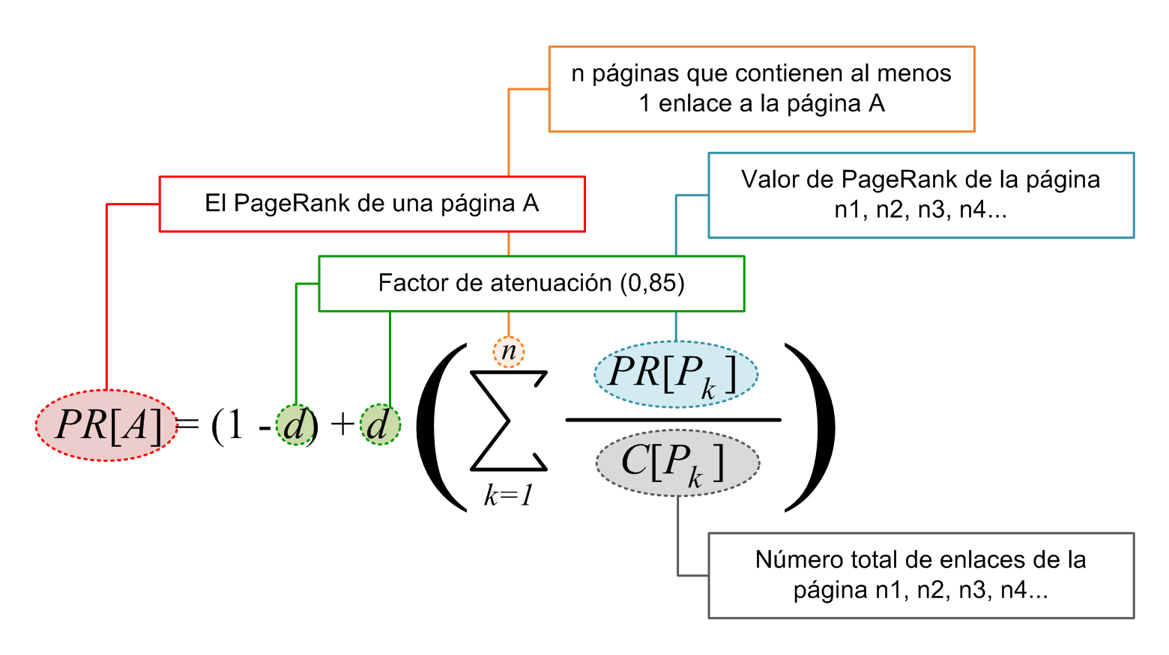
Factor de atenuación |  | 0.85 | PageRank (X)

 |  |  | 0
Páginas con enlaces entrantes a X

Página | PageRank | Nº enlaces
A | 1 | 0 | Cálculo básico sobre la fórmula predeterminada del PageRank. Se pueden modificar, el factor de atenuación, el valor de PageRank de las páginas con enlaces entrantes y el número total de enlaces de dichas páginas
B | 1 | 0
C | 1 | 0
D | 1 | 0
E | 1 | 0
F | 1 | 0
G | 1 | 0
H | 1 | 0
I | 1 | 0
J | 1 | 0
Suma |  | 0

